Лист1
 |  | УСЛОВИЕ ЗАКАЗА |  | Для заказа заполните желтые ячейки, |  |  |  |  |  |  |  | Итого в заказе
 |  | Вы можете заказать любые размеры |  | указав необходимое количество пар
 | Номер модели | и цвета но кратно 12 парам |  | Вы можете заказать любые размеры |  |  |  |  |  |  |  | Пар | Коробок | Сумма
 | Поставка на склад | Описание | Цена за пару | и цвета (штучно) кратно 12 |  |  |  |  |  |  | короб (БРР/МРР)в парах
 | МУЖСКИЕ НИЗКИЕ МОДЕЛИ
 | 590 черный | ВЕРХ: натуральная кожа Подошва резина Производство Румыния |  |  |  |  |  |  |  |  |  | 0 | 0 | 0
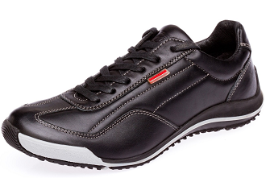 |  |  |  | 40 | 41 | 42 | 43 | 44 | 45 | 46
 |  |  | Наличие на складе по размерно
 | В наличии |  | 2500 | 40 короб (40/1,41/2,42/3,43/3,44/2, 45/1)+18МРР
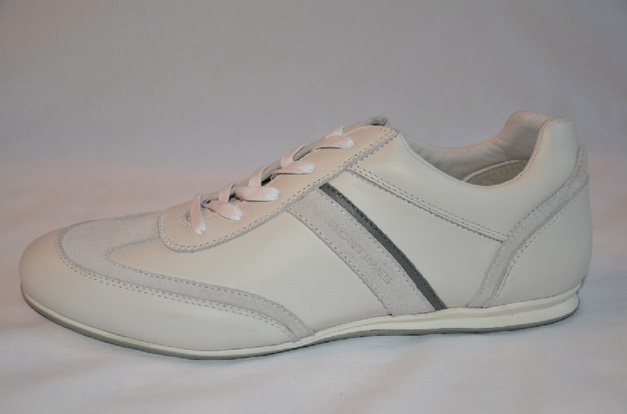 | 2813 белая | ВЕРХ: натуральная кожа Подошва резина Производство Румыния |  |  |  |  |  |  |  |  |  | 0 | 0 | 0
 |  |  |  | 40 | 41 | 42 | 43 | 44 | 45 | 46
 |  |  | Наличие на складе по размерно | 1 | 1 | 5 | 6 | 4 | 2
 | В наличии |  | 1000
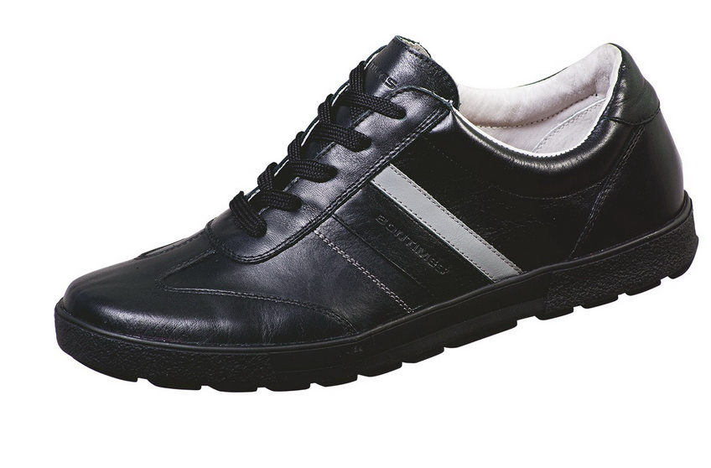 | 5216 черная | ВЕРХ: натуральная кожа Подошва резина Производство Румыния |  |  |  |  |  |  |  |  |  | 0 | 0 | 0
 |  |  |  | 40 | 41 | 42 | 43 | 44 | 45 | 46
 |  |  | Наличие на складе по размерно
 | В наличии |  | 2000 | 2 короб по 12 пар (40-1, 41-2,42-3,43-3,44-2,45-1)+6мрр
 | ЖЕНСКИЕ МОДЕЛИ
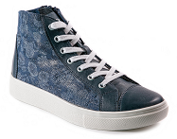
 | 1656 синяя Vital+cros | ВЕРХ: натуральная кожа Подошва резина Производство Румыния |  |  |  |  |  |  |  |  |  | 0 | 0 | 0
 |  |  |  | 36 | 37 | 38 | 39 | 40 | 41
 |  |  | Наличие на складе по размерно |  | 1 | 3 | 1 | 1
 | В наличии |  | 1600 | 3 коробок 8 пар (37-2,38-3,39-2,40-1)
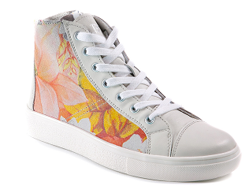 | 1656 розовая | ВЕРХ: натуральная кожа Подошва резина Производство Румыния |  |  |  |  |  |  |  |  |  | 0 | 0 | 0
 |  |  |  | 36 | 37 | 38 | 39 | 40 | 41
 |  |  | Наличие на складе по размерно |  | 2 | 4
 | В наличии |  | 1600 | 3 коробки 8 пар (37-2,38-3,39-2,40-1)
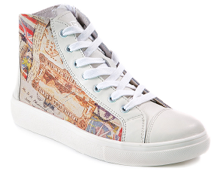 | 1656 бежевый | ВЕРХ: натуральная кожа Подошва резина Производство Румыния |  |  |  |  |  |  |  |  |  | 0 | 0 | 0
 |  |  |  | 36 | 37 | 38 | 39 | 40 | 41
 |  |  | Наличие на складе по размерно |  | 3 | 3 | 2
 | В наличии |  | 1600 | 1к (37/2,38/3,39/2,40/1)
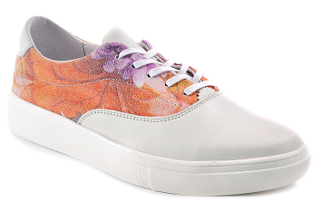 | 1655 розовая | ВЕРХ: натуральная кожа Подошва резина Производство Румыния |  |  |  |  |  |  |  |  |  | 0 | 0 | 0
 | при нажатии переходите |  |  | 36 | 37 | 38 | 39 | 40 | 41
 | на сайт с фото |  | Наличие на складе по размерно |  | 4 | 3 | 1 | 1
 | В наличии |  | 1600 | 3к (37/2,38/3,39/2,40/1)
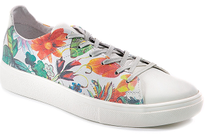 | 1653 серая | ВЕРХ: натуральная кожа Подошва резина Производство Румыния |  |  |  |  |  |  |  |  |  | 0 | 0 | 0
 |  |  |  | 36 | 37 | 38 | 39 | 40 | 41
 |  |  | Наличие на складе по размерно |  |  | 2
 | В наличии |  | 1600
 | Итого по заказу |  |  |  |  |  |  |  |  |  |  | 0 | 0 | 0

